PLANS ISOLEMENT (Paysage)
ATELIER | MAD BOUTEILLE E XCV7552E | RÉFÉRENCE | RÉVISION | DATE | PAGE
OXOCHIMIE |  | OXO-796-BOUTEILLE E XCV7552E | 0 | 2026-06-11 | 1

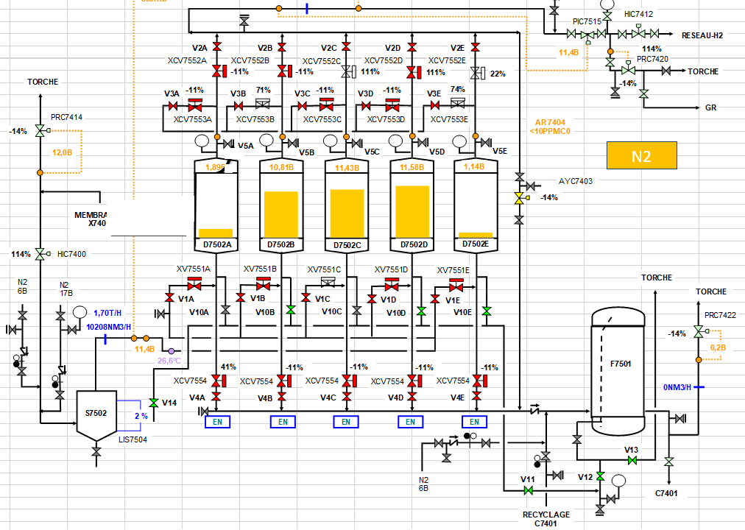
V2E

VANNE A CHANGER
V3E

V5E

V1E

V10E

V4E

V13

V12
V11

PLANS PLATINAGE & JOINTS
 | PLANS DE PLATINAGE et JOINTS TOUCHÉS | RÉFÉRENCE |  | PAGE
 |  | OXO-796 BOUTEILLE E XCV7552E |  | 1
ATELIER |  | RÉVISION | DATE
OXOCHIMIE |  | 0 | 2026-06-11

JT1

JT2

B1

